2回戦（縦）
天皇杯JFA第98回全日本サッカー選手権大会3回戦
登録チーム用前売り入場券申込用紙

 | ２０１８年７月１１日（水） 浦和レッズ ＶＳ 松本山雅ＦＣ 会場：アルウィン
 |  |  | （ベンチ左側） |  | （ベンチ右側）

【お申込方法】
１. 長野県サッカー協会事務局へFAXでお申し込みください
2. チケット代金＋送料５００円（宅配便をご希望の場合）をお振り込みください。
 | 八十二銀行松本営業部 （普）１２９９５５５ 一般社団法人長野県サッカー協会 |  |  |  |  |  |  | ※振り込み手数料はご負担ください。
3. 入金確認後チケットを宅配便でお送りします。（またはお渡しします）

申込先FAX ０２６３－８７－８５８７ お申し込み・ご入金締切日：７月２日（月）１５：００必着
締切後のお申込みの受付はご遠慮させていただきます。

チーム名
 |  |  |  | チーム登録番号
お振込名義人（カナ）
お申込者氏名
送付先ご住所 |  |  |  | 〒
ご連絡先（携帯等日中のご連絡先） |  |  |  | ※ 必ずご記入ください ― ―
 |  |  |  |  |  |  |  | ＊太枠内はすべてご記入下さい。

浦和レッズ VS 松本山雅ＦＣ |  |  |  | 2018年７月１１日（水） |  | 会場：アルウィン
席 種 |  |  |  | 区 分 | 前売価格 | 一般前売価格 （当日） | 申込枚数 | 金 額
３回戦 | 指定席 | 個席 | メインスタンド | ＳＳ | 4,600 | 5,600 |  | 0
 |  | 個席 | バックスタンド | Ｓ | 3,600 | 4,600 |  | 0
 |  | ゾーン | バックスタンド・メインＳＳ席両側 | ＳＡ | 2,600 | 3,600 |  | 0
 | 自由席 | 松本山雅側 （ベンチ右側） | バックスタンドの両端、南サイドスタンドゴール裏 | 一般 | 1,600 | 2,100 |  | 0
 |  |  |  | 高校性 | 1,100 | 1,600 |  | 0
 |  |  |  | 小中学生 | 900 | 1,100 |  | 0
 |  | 浦和レッズ （ベンチ左側） | 北サイドスタンドゴール裏 | 一般 | 1,600 | 2,100 |  | 0
 |  |  |  | 高校性 | 1,100 | 1,600 |  | 0
 |  |  |  | 小中学生 | 900 | 1,100 |  | 0
 | ①3回戦合計 |  |  |  |  |  | 0 | 0

合計
チケットの受渡し方法 （どちらかに○をしてください） |  |  |  | ②宅配便送付を希望 |  | 送 料 |  | 500
 |  |  |  | 協会事務局で受取を希望 (７／５～９の土・日除く平日10時～16時までに受け取りが可能な方） |  | 受取希望日 |  | 月 日
入 金 合 計①+② （発送をご希望される方は500円を足してください）
※ 座席を必要とする場合を除き、大人の有料入場者１名につき小学生未満の幼児１名は無料です。
※ チケットの発送は入金確認後７月５日から順次発送予定。
※ 一度ご購入されたチケットの返券はできませんのでご了承下さい。
※ | SＳ席・Ｓ席（個席）の座席指定はできません。
※ 車椅子をご利用の方、障害者の方及び付き添われる方も同一の券種が必要となります。
 | 障害者割引はございませんので予めご了承下さい。
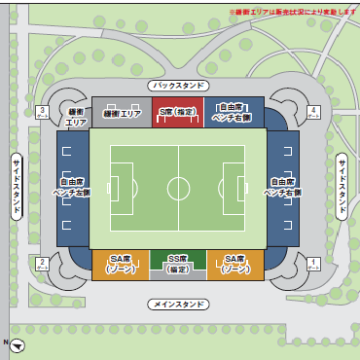

【3回戦】
ベンチ右側 → 松本山雅ＦＣ
ベンチ左側 → 浦和レッズ
※緩衝エリアは販売状況により変動します

